Estadísticas
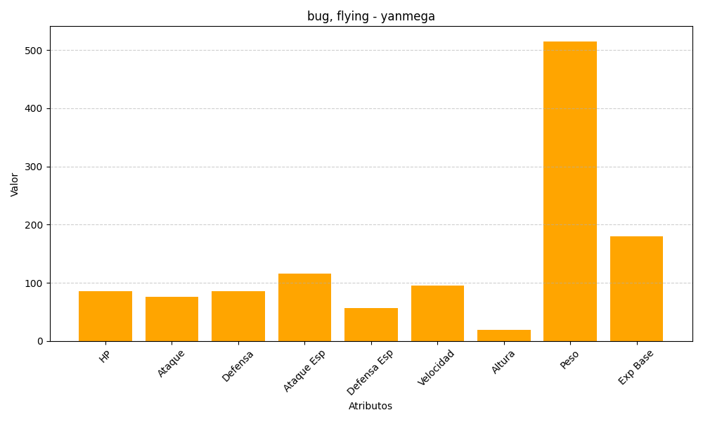
ID | Nombre | Tipo | HP | Ataque | Defensa | Ataque Especial | Defensa Especial | Velocidad | Altura | Peso | Experiencia Base
469 | yanmega | bug, flying | 86 | 76 | 86 | 116 | 56 | 95 | 19 | 515 | 180

